关系图
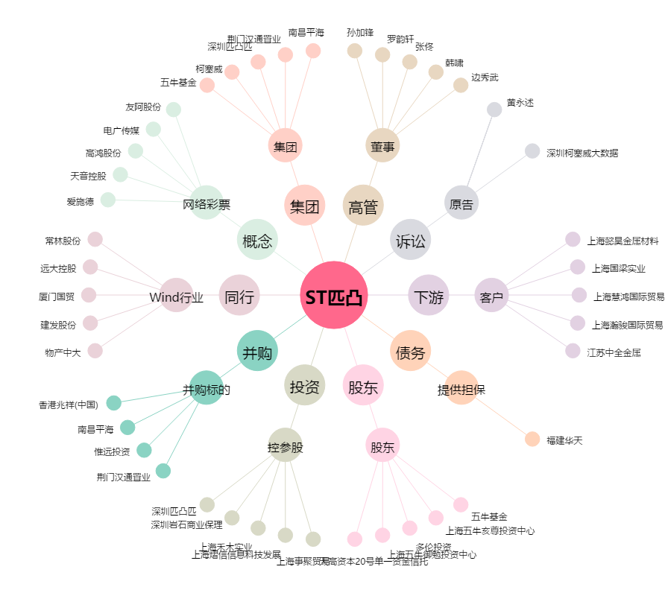
ST匹凸[600696.SH] - 关系概览图

